彭玉明
6、并且当天可以进行领取或者退保，犹豫期退保不收手续费。
9、点击修改信息“驾照类型、婚姻、国籍”下拉列表增加一个“无”选项。
10、保全操作成功后“保单详情页面”当前页面刷新。
11、保全的批单功能“下载功能”无效 | 该问题为uat环境配置问题，请林子军老师看一看
16、在线报案省市信息带不出来。

25、理赔流程页面，页面上几个链接地址，均采用弹出新页面的方式处理。
另外“理赔申请书下载”未加上链接，可链接至“单证下载”页面。 |  | 配置未完成
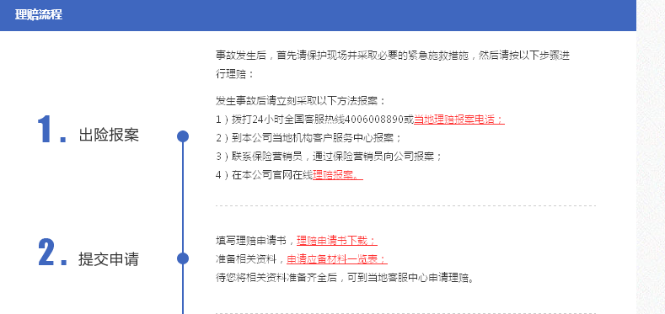

26、客服中心首页“单证下载”功能报错 |  | 配置未完成

肖超
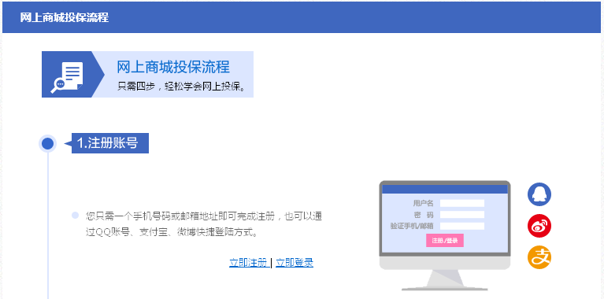
13、电子函件的保单列表展示顺序与“我的保单”展示列表保持一致。
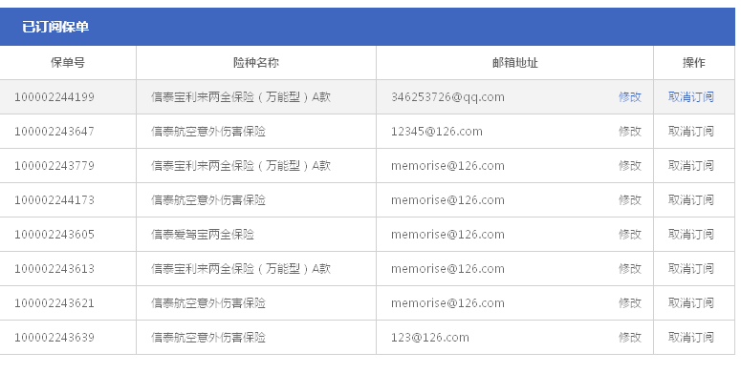

14、未订阅保单中下面“您还有7张保单电子函件”改为“您有7张保单已订阅电子函件”

首页显示待添加保单为0

已订阅保单提示客户还有5张保单可以订阅
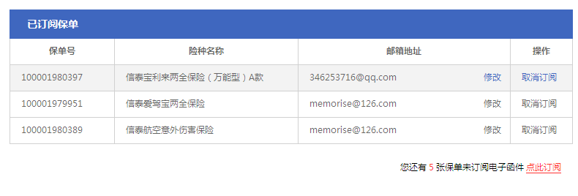

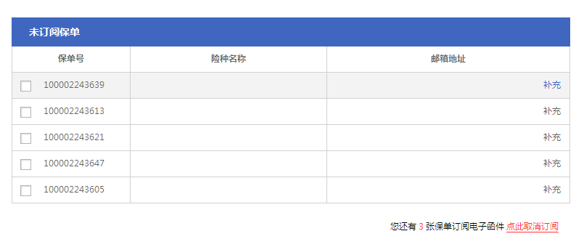

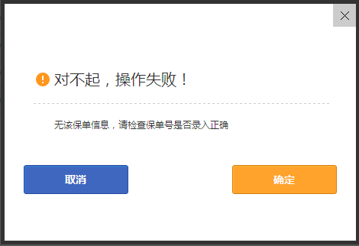

电子函件点击去开通服务后，弹出如下弹出框，点击“确定”没用。

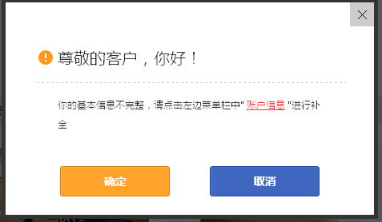

24、网上商城投保流程页面，登陆后“立即注册、立即登陆”菜单去掉，换成“会员中心”

